日产品运营数据报表制作
日产品运营数据报表制作
【任务要求】
1、对日运营数据进行整理、统计，以便分析。
2、添加“支付订单数”数据列，完成2019.11.20-2019.11.30期间“支付订单数”计算。（需四舍五入取整数）
3、将结果复制粘贴至答案区。

【知识要点】
1、“支付订单数”的计算
支付转化率=支付订单数/访客数
支付订单数=访客数*支付转化率

【重要技能点】
数据处理：筛选、填充
“支付订单数”的计算
操作步骤拆解

 | 第一步：插入“支付订单数” 并用格式刷进行格式统一。

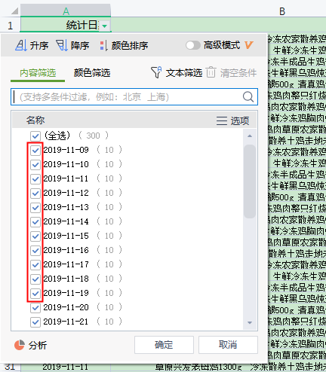
 | 第二步：筛选日期 选中“统计日期”这一列，用筛选工具选中“2019.11.20-2019.11.30”，我们需要的日期

 | 第三步：输入公式 支付订单数=访客数*支付转化率 并对所有数据进行填充计算

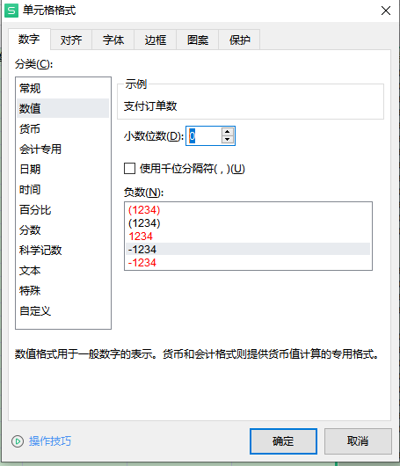
 | 第四步：数据处理“取整” 选中“支付订单数”这一列，右击选择“设置单元格式”，在跳出的页面将小数位数调整至0，后点击确定 第五步：将结果复制粘贴至答案区进行提交

